Лист1
 |  |  | Примеры оформления баг-репортов

1. |  | Наименование строки | ОПИСАНИЕ

 | 2026-01-01 | Краткое название | Ошибка при вводе некорректного "Full Name"
 | 2026-02-01 | Шаги воспроизведения | 1. Перейти на демостенд demoqa.com; 2. Выбрать раздел Elements → Text Box; 3. Заполнить поле "Full Name"; 5. Нажать кнопку Submit.
 | 2026-03-01 | Фактический результат | НЕ появляется сообщение об ошибке "Name is not valid", форма не блокирует отправку данных. Данные отправляются на сервер.
 | 2026-04-01 | Ожидаемый результат | Форма должна быть заблокирована до ввода корректных значений поле поля "Full Name". Отправка данных невозможна.
 | 2026-05-01 | Окружение | Chrome. Версия: 150.0.7871.129 (официальная сборка) (64 бит)/Windows 10 / Демостенд demoqa.com
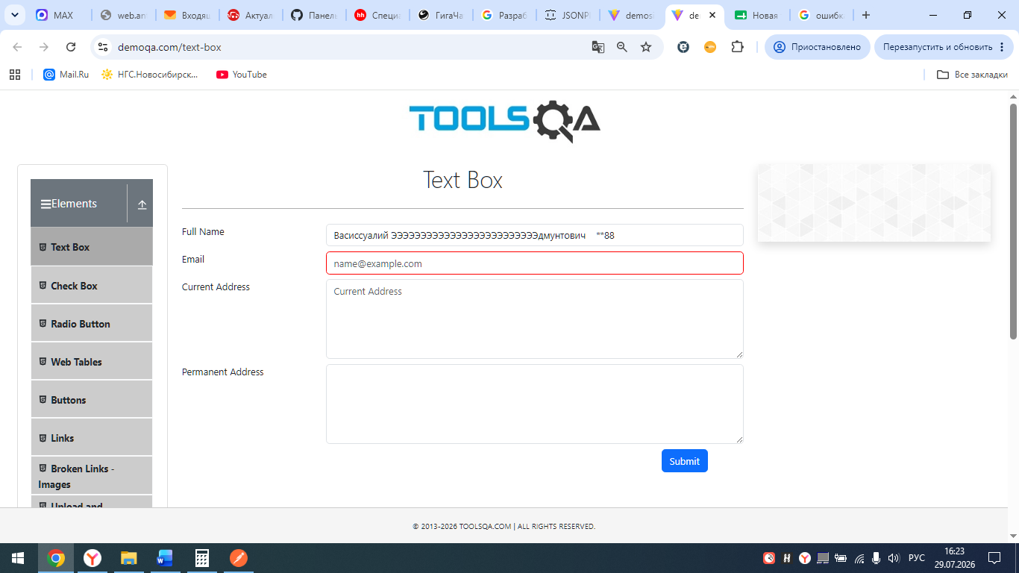
 | 2026-06-01 | Скриншот

2.
 | 2026-01-02 | Краткое название | Ошибка при вводе корректного "Email "
 | 2026-02-02 | Шаги воспроизведения | 1. Перейти на демостенд demoqa.com; 2. Выбрать раздел Elements → Text Box; 3. Заполнить поле "Full Name" некорретным значением; 4. В поле "Email" ввести корректное значение forewer@yandex.ru; 5. Нажать кнопку Submit.
 | 2026-03-02 | Фактический результат | НЕ появляется сообщение об ошибке "Name is not valid", форма не блокирует отправку данных. Данные отправляются на сервер.
 | 2026-04-02 | Ожидаемый результат | Форма должна быть заблокирована до ввода корректных значений поле поля "Full Name". Отправка данных невозможна.
 | 2026-05-02 | Окружение | Chrome. Версия: 150.0.7871.129 (официальная сборка) (64 бит)/Windows 10 / Демостенд demoqa.com
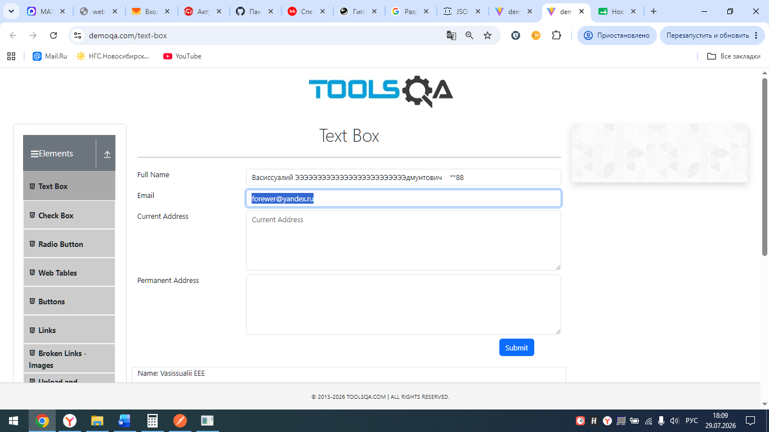
 | 2026-06-02 | Скриншот

3.
 | 2026-01-03 | Краткое название | Ошибка при заполнении поля "Current Address"
 | 2026-02-03 | Шаги воспроизведения | 1. Перейти на демостенд demoqa.com; 2. Выбрать раздел Elements → Text Box; 3. Заполнить поле "Full Name" некорретным значением; 4. В поле "Email" ввести корректное значение forewer@yandex.ru; 5. Ввести некорректные значения в поле "Current Address"; 6. Нажать кнопку Submit.
 | 2026-03-03 | Фактический результат | НЕ появляется сообщение об ошибке поля "Full Name" - "Name is not valid", не появляется сообщение об ошибке поля "Current Address" - "Address format error", форма не блокирует отправку данных. Данные отправляются на сервер.
 | 2026-04-03 | Ожидаемый результат | Форма должна быть заблокирована до ввода корректных данных поле поля "Full Name" и "Current Address". Отправка данных невозможна.
 | 2026-05-03 | Окружение | Chrome. Версия: 150.0.7871.129 (официальная сборка) (64 бит)/Windows 10 / Демостенд demoqa.com

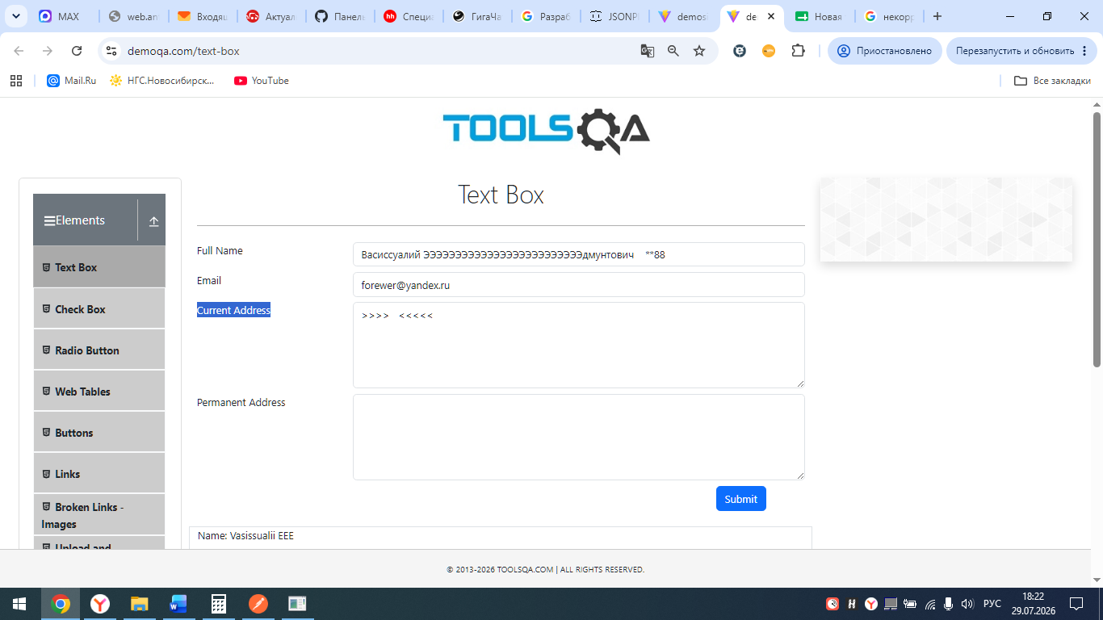
 | 2026-06-03 | Скриншот

4.
 | 2026-01-04 | Краткое название | Ошибка при заполнении поля "Permanent Address"
 | 2026-02-04 | Шаги воспроизведения | 1. Перейти на демостенд demoqa.com; 2. Выбрать раздел Elements → Text Box; 3. Заполнить поле "Full Name" некорретным значением; 4. В поле "Email" ввести корректное значение forewer@yandex.ru; 5. Ввести некорректные значения в поле "Current Address"; 6. Ввести некорректные значения в поле "Permanent Address"; 7. Нажать кнопку Submit.
 | 2026-03-04 | Фактический результат | НЕ появляется сообщение об ошибке поля "Full Name" - "Name is not valid", не появляется сообщение об ошибке поля "Current Address" - "Address format error", не появляется сообщение об ошибке поля "Permanent Address" - "Address format error", форма не блокирует отправку данных. Данные отправляются на сервер.
 | 2026-04-04 | Ожидаемый результат | Форма должна быть заблокирована до ввода корректных корректного значения поле поля "Full Name", "Current Address" и "Permanent Address". Отправка данных невозможна.
 | 2026-05-04 | Окружение | Chrome. Версия: 150.0.7871.129 (официальная сборка) (64 бит)/Windows 10 / Демостенд demoqa.com

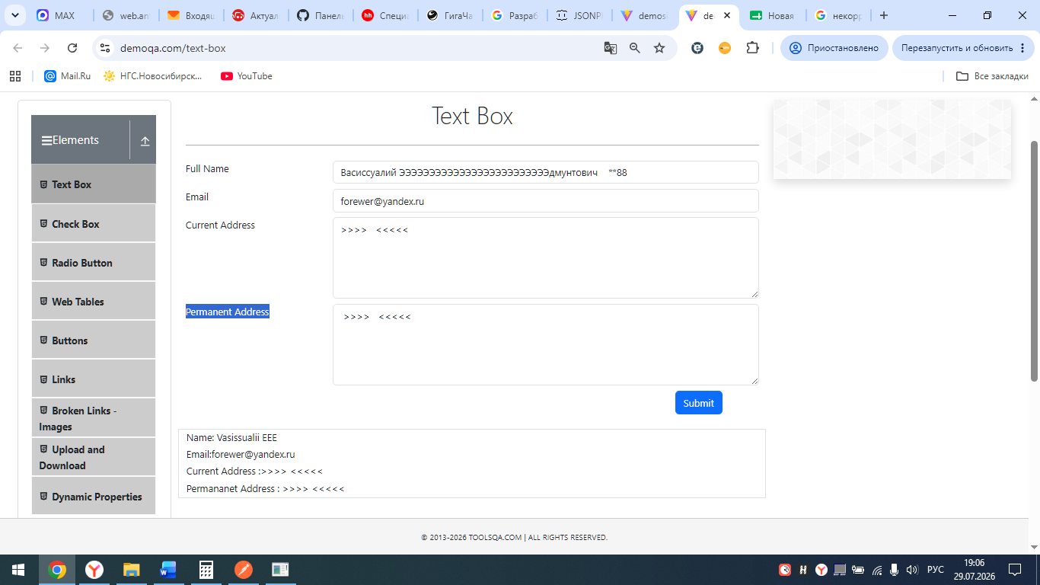
 | 2026-06-04 | Скриншот

 |  |  | POSTMAN

